DB
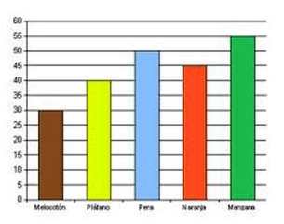
DIAGRAMA DE BARRAS

DIAGRAMA DE BARRAS
DIAGRAMAS DE BARRA
Son gráficos que se utilizan para representar datos cualitativos o cuantitativos de tipo discreto. Se representan sobre unos ejes de coordenadas, en el eje de abscisas (x) se colocan los valores de la variable, y sobre el eje de ordenadas (y) las frecuencias absolutas, relativas o acumuladas.
Las barras pueden ser horizontales o verticales, según si los valores de la variable se reflejan en el eje horizontal o vertical.
Todas las barras deben tener el mismo ancho y no deben superponerse.

DB1
Graficar el número de piezas rotas en la línea de producción de la primera semana del mes

Lunes | Martes | Miércoles | Jueves | Viernes | Sábado
40 | 50 | 45 | 37 | 55 | 47

Datos recolectados por dia de la semana

DB2
Graficar las ventas del año
Ventas del Año
MES | VENTA
ENERO | 35,000,000
FEBRERO | 35,350,000
MARZO | 35,703,500
ABRIL | 36,060,535
MAYO | 36,421,140
JUNIO | 36,785,352
JULIO | 37,153,205
AGOSTO | 37,524,737
SEPTIEMBRE | 36,774,243
OCTUBRE | 36,038,758
NOVIEMBRE | 35,317,983
DICIEMBRE | 34,611,623

